Projeto
CITROSUCO - (APP PARA MEDIÇÃO DE SINAL DE TELEFONIA MÓVEL)
 | 1 | #N/D | 2 | #N/D | 3 | #N/D | 4 | #N/D | 5 | CRIAÇÃO SERVIÇO WEB (API) | 6 | LEITURA ARQUIVO KMZ
12/19/2023 | #N/A | #N/A | #N/A | #N/A | #N/A | #N/A | #N/A | #N/A | 7.3 | #N/A | #N/A | #N/A
12/20/2023 | #N/A | #N/A | #N/A | #N/A | #N/A | #N/A | #N/A | #N/A | 7.3 | #N/A | #N/A | #N/A
12/21/2023 | #N/A | #N/A | #N/A | #N/A | #N/A | #N/A | #N/A | #N/A | 7.3 | #N/A | #N/A | #N/A
12/22/2023 | #N/A | #N/A | #N/A | #N/A | #N/A | #N/A | #N/A | #N/A | 7.3 | #N/A | #N/A | #N/A
12/23/2023 | #N/A | #N/A | #N/A | #N/A | #N/A | #N/A | #N/A | #N/A | 7.3 | #N/A | #N/A | #N/A
12/24/2023 | #N/A | #N/A | #N/A | #N/A | #N/A | #N/A | #N/A | #N/A | 7.3 | #N/A | #N/A | #N/A
12/25/2023 | #N/A | #N/A | #N/A | #N/A | #N/A | #N/A | #N/A | #N/A | 7.3 | #N/A | #N/A | #N/A
12/26/2023 | #N/A | #N/A | #N/A | #N/A | #N/A | #N/A | #N/A | #N/A | 7.3 | 7.3 | 6.3 | #N/A
12/27/2023 | #N/A | #N/A | #N/A | #N/A | #N/A | #N/A | #N/A | #N/A | #N/A | #N/A | 6.3 | #N/A
12/28/2023 | #N/A | #N/A | #N/A | #N/A | #N/A | #N/A | #N/A | #N/A | #N/A | #N/A | 6.3 | #N/A
12/29/2023 | #N/A | #N/A | #N/A | #N/A | #N/A | #N/A | #N/A | #N/A | #N/A | #N/A | 6.3 | 6.3
12/30/2023 | #N/A | #N/A | #N/A | #N/A | #N/A | #N/A | #N/A | #N/A | #N/A | #N/A | #N/A | #N/A
12/31/2023 | #N/A | #N/A | #N/A | #N/A | #N/A | #N/A | #N/A | #N/A | #N/A | #N/A | #N/A | #N/A
1/1/2024 | #N/A | #N/A | #N/A | #N/A | #N/A | #N/A | #N/A | #N/A | #N/A | #N/A | #N/A | #N/A
1/2/2024 | #N/A | #N/A | #N/A | #N/A | #N/A | #N/A | #N/A | #N/A | #N/A | #N/A | #N/A | #N/A
1/3/2024 | #N/A | #N/A | #N/A | #N/A | #N/A | #N/A | #N/A | #N/A | #N/A | #N/A | #N/A | #N/A
1/4/2024 | #N/A | #N/A | #N/A | #N/A | #N/A | #N/A | #N/A | #N/A | #N/A | #N/A | #N/A | #N/A
1/5/2024 | #N/A | #N/A | #N/A | #N/A | #N/A | #N/A | #N/A | #N/A | #N/A | #N/A | #N/A | #N/A
1/6/2024 | #N/A | #N/A | #N/A | #N/A | #N/A | #N/A | #N/A | #N/A | #N/A | #N/A | #N/A | #N/A
1/7/2024 | #N/A | #N/A | #N/A | #N/A | #N/A | #N/A | #N/A | #N/A | #N/A | #N/A | #N/A | #N/A
1/8/2024 | #N/A | #N/A | #N/A | #N/A | #N/A | #N/A | #N/A | #N/A | #N/A | #N/A | #N/A | #N/A
1/9/2024 | #N/A | #N/A | #N/A | #N/A | #N/A | #N/A | #N/A | #N/A | #N/A | #N/A | #N/A | #N/A
1/10/2024 | #N/A | #N/A | #N/A | #N/A | #N/A | #N/A | #N/A | #N/A | #N/A | #N/A | #N/A | #N/A
1/11/2024 | #N/A | #N/A | #N/A | #N/A | #N/A | #N/A | #N/A | #N/A | #N/A | #N/A | #N/A | #N/A
1/12/2024 | #N/A | #N/A | #N/A | #N/A | #N/A | #N/A | #N/A | #N/A | #N/A | #N/A | #N/A | #N/A
1/13/2024 | #N/A | #N/A | #N/A | #N/A | #N/A | #N/A | #N/A | #N/A | #N/A | #N/A | #N/A | #N/A
1/14/2024 | #N/A | #N/A | #N/A | #N/A | #N/A | #N/A | #N/A | #N/A | #N/A | #N/A | #N/A | #N/A
1/15/2024 | #N/A | #N/A | #N/A | #N/A | #N/A | #N/A | #N/A | #N/A | #N/A | #N/A | #N/A | #N/A
1/16/2024 | #N/A | #N/A | #N/A | #N/A | #N/A | #N/A | #N/A | #N/A | #N/A | #N/A | #N/A | #N/A
1/17/2024 | #N/A | #N/A | #N/A | #N/A | #N/A | #N/A | #N/A | #N/A | #N/A | #N/A | #N/A | #N/A

INSIRA A DATA DE INÍCIO: | 2023-12-01

ATIVIDADE | INÍCIO | TÉRMINO | OBSERVAÇÕES
Início do projeto | 2023-12-01
Criação APK (Android) | 2023-12-02 | 2023-12-18 | Criação APK - Captura dos Sinais - Envio dos Sinais para banco de dados
Criação Serviço WEB (API) | 2023-12-18 | 2023-12-26 | Criação API (base propria Clarify) - Hospedagem base de Homologação - Criação Banco de Dados - Testes de envio armazenamento dados
Leitura arquivo KMZ | 2023-12-26 | 2023-12-29 | Leitura & Conversão - Captura dos pontos por Fazenda - Plot - area da Fazenda - Simulação do envio de 100 pontos - Plot - mapa de calor (Fazenda)
Criação interface (web) com filtros | 2023-12-29 | 2024-01-05 | Filtros - por Fazenda - por nivel de Sinal (getLevel) - GSM Signal Strength - CDMA DBm - LTE Signal ..
Instação APK (testes de sinal) | 2024-01-05 | 2024-01-15 | - Instação do APK - telefones Clarify - Testes de envio e recepção de sinal - Validação gravação dos dados no Banco de Dados
Inicio testes (Citrosuco) | 2024-01-15 | 2024-01-19 | APP - Envio APK para instação nos celulares (Citrosuco) Ambiente WEB (Citrosuco / Cirosuco) - Instalação e validação do serviço - Criação do Banco de Dados - Criação das API´s
Homologação / Suporte | 2024-01-19 | 2024-01-29 | Testes de Homologação
Fim do Projeto | 2024-01-29

 |  |  | 2024-01-15

POC (29-12)
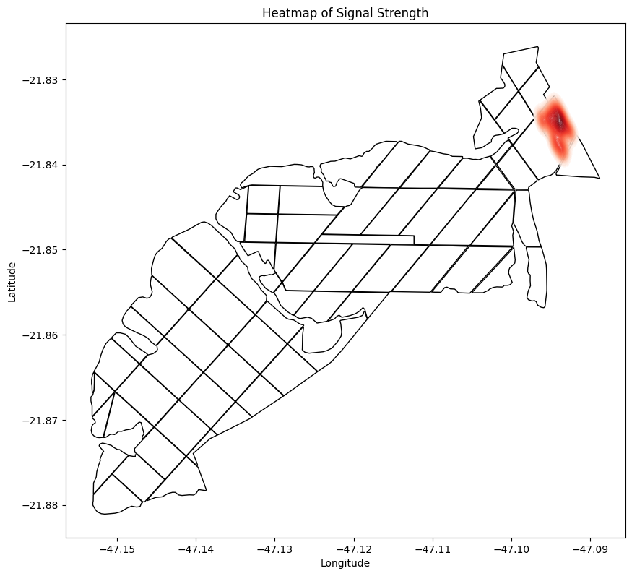
Fazenda Nova Era

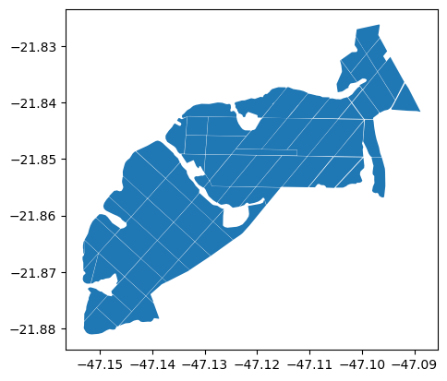

Mapa de Calor (Fazenda ... Geração de 100 pontos)

